단열90 시스템도어
단열90 시스템도어 |  |  |  |  |  |  |  |  |  | 단열90 시스템 FIX 작업지시서(Fix바)

주문일 | 2026-06-05 |  |  |  |  | 매립형 도어클로져 부착 |  |  |  |  | 주문일 |  | 2025-03-13
 |  |  |  |  |  |  |  |  |  |  |  |  |  |  |  |  |  |  | 4
거래처 | 경기광주)우드센스아르데코 |  |  |  |  |  |  |  |  |  | 거래처 |  | 경기광주)우드센스아르데코

색 상 |  | 유리두께 |  | 개폐방향
 |  |  |  |  |  |  |  |  |  |  | 색상 |  |  | 유리두께
블랙 |  | 43 mm |  | 밖으로 당기는문
 |  |  |  |  |  |  |  |  |  |  | 블랙 |  |  | 43 mm
후레임 사이즈 | 가 로 |  |  | 세 로
 |  |  |  |  |  |  |  |  |  |  | 1 | Fix 사이즈 | 가로 | 세로 | 가스켓
 | 900 X |  |  | 2140 |  |  |  |  |  |  |  |  | 1000 mm X | 500 mm | 500

손잡이기본1000
경첩방향 | 우경첩 |  | 주사용 사이즈 | 우 | 1100
 |  |  |  |  |  |  |  |  |  |  |  | 오사이사이즈 |  |  | 소 | 113
도어체크 | 매립형 도어클로져 부착 |  |  | 잠금장치 | 레바키
경첩수량 | 기본 |  | 3개 |  |  |  |  |  |  |  |  | 유리 사이즈 | 890 mm X | 390 mm
문지방 유무 | 기본 |  |  | 손잡이 높이 | 1000

 | 가로 |  | 세로 |  | 가스켓 |  |  |  |  |  |  | Fix 사이즈 | 가로 | 세로 | 가스켓
문 짝 사이즈 | 800 X |  | 2040 |  | 500 |  |  |  |  |  |  |  | 970 mm X | 2170 mm | 500
 | 800 X |  | 2040
 | 1100 X |  | 2040 |  |  | ※물구멍타공※
오사이 사이즈 | 655 X |  | 1850 |  | 소 |  |  |  |  |  |  | 오사이사이즈 |  |  | 소 | 113 |  |  | 31
 | 655 X |  | 1850 |  | 113 |  |  |  |  |  |  |  |  |  |  |  |  |  | 14
 | 955 X |  | 1850 |  |  |  |  |  |  |  |  | 유리 사이즈 | 860 mm X | 2060 mm | 27 |  |  |  | 38
유 리 사이즈 | 640 X |  | 1875 |  | 43 mm
 | 640 X |  | 1875
 | 940 X |  | 1875
* 후레임 사이즈 세로 1800mm 이하는 경첩2개 부착
* 후레임 사이즈 가로 750mm 이하는 매립형 도어 클로져 설치 불가. |  |  |  |  |  |  |  |  |  |  |  |  |  |  |  |  |  | 45
* 문지방없음, 낮은턱일 경우 손잡이 위치 확인할것. (장애인용일경우 850) |  |  |  |  |  |  |  |  |  |  |  |  |  |  |  |  |  | 13.333333333
 |  |  |  |  |  |  |  |  | ver.260514 |  |  |  |  |  |  |  | ver.260513
특 이 사 항 |  |  |  |  | 주문확인사항 |  | 작업 확인 사항 | 확 인 |  | 특 이 사 항 |  | 주문확인사항 | 확 인 | 작업 확인 사항 |  |  | 확 인 | 20.296733333
 |  |  |  |  | 사 이 즈 |  | 경첩 방향 확인 |  |  |  |  | 사 이 즈 |  | 사 이 즈
 |  |  |  |  | 색 상 |  | 경첩 개수 (2ea / 3ea / 4ea) |  |  |  |  | 색 상 |  | 색 상 |  |  |  |  | 330,246
 | ※각친부위 하부 실리콘작업 |  |  |  | 유리두께 |  | 문열림/ 닫힘 확인 |  |  |  |  | 유리두께 |  | 유리두께/오사이 확인( 소 / 중 / 대 )
 |  |  |  |  | 경첩방향 |  | 키 잠금 상태 확인
 |  |  |  |  | 도어체크 |  | 키 높이 확인
 |  |  |  |  | 문 지 방 |  | 1000 / 1100 /( ) |  |  |  |  | 작업지시서 출력
출고일 | 2026 년 월 일 요일 |  |  |  | 손잡이높이 |  | 도어클로져 작동 확인 |  |  | 출고일: 2025 년 월 일 요일
 |  |  |  |  | 작업지시서 출력 |  | 유리두께/오사이 확인( 소 / 중 / 대 )

비단열50 시스템도어
비단열50 시스템도어 |  |  |  |  |  |  |  |  |  |  | 비단열50 FIX 작업지시서(벤트바)

주문일 | 2026-06-05 |  |  |  |  |  | 매립형 도어클로져 부착 |  |  |  |  | 주문일 |  | 2025-03-13

거래처 | 익산)현대금속창호 |  |  |  |  |  |  |  |  |  |  | 거래처 |  | 익산)현대금속창호

색 상 |  | 유리두께 |  | 개폐방향
 |  |  |  |  |  |  |  |  |  |  |  | 색상 |  |  | 유리두께
블랙 |  | 24 mm |  | 밖으로 당기는문
 |  |  |  |  |  |  |  |  |  |  |  | 블랙 |  |  | 24 mm
후레임 사이즈 | 가 로 |  |  | 세 로
 |  |  |  |  |  |  |  |  |  |  |  | 1 | Fix 사이즈 | 가로 | 세로 | 가스켓
손잡이기본1000
 | 1100 X |  |  | 2095 |  |  |  |  |  |  |  |  |  | 500 mm X | 1000 mm | 300

경첩방향 | 우경첩 |  |  | 매립 경첩
 |  |  |  |  |  |  |  |  |  |  |  |  | 오사이사이즈 | 410 mm X | 880 mm | 소 | 308
도어체크 | 매립형 도어클로져 부착 |  |  | 잠금장치 | 레바키
경첩수량 | 기본 |  | 2개 |  |  |  |  |  |  |  |  |  | 유리 사이즈 | 402 mm X | 903 mm | 24 mm
문지방 유무 | 하부낮은턱 |  |  | 손잡이 높이 | 1000

 | 가로 |  | 세로 |  | 가스켓 |  |  |  |  |  |  |  | Fix 사이즈 | 가로 | 세로 | 가스켓
문 짝 사이즈 | 1025 X |  | 2042 |  | 300 |  |  |  |  |  |  |  |  | 1000 mm X | 2000 mm | 300

 |  |  |  |  |  |  | ※물구멍타공※
오사이 사이즈 | 868 X |  | 1885 |  | 소 |  |  |  |  |  |  |  | 오사이사이즈 | 910 mm X | 1880 mm | 소 | 308 |  | 31
 |  |  |  |  | 308 |  |  |  |  |  |  |  |  |  |  |  |  |  | 14
 |  |  |  |  |  |  |  |  |  |  |  |  | 유리 사이즈 | 902 mm X | 1903 mm | 24 mm |  |  | 38
유 리 사이즈 | 860 X |  | 1877 |  | 24 mm

* 후레임 사이즈 세로 2300mm 이하는 경첩2개 부착
* 후레임 사이즈 가로 750mm 이하는 매립형 도어 클로져 설치 불가.
* 문지방없음, 낮은턱일 경우 손잡이 위치 확인할것. (장애인용일경우 850)
 |  |  |  |  |  |  |  |  |  | ver.260514 |  |  |  |  |  |  |  | ver.260513
특 이 사 항 |  |  |  |  | 주문확인사항 | 확 인 |  | 작업 확인 사항 | 확 인 |  | 특 이 사 항 |  | 주문확인사항 | 확 인 | 작업 확인 사항 |  |  | 확 인
 |  |  |  |  | 사 이 즈 |  |  | 경첩 방향 확인 |  |  |  |  | 사 이 즈 |  | 사 이 즈
 |  |  |  |  | 색 상 |  |  | 경첩 개수 (2ea / 3ea / 4ea) |  |  |  |  | 색 상 |  | 색 상
 | ※각친부위 하부 실리콘작업 |  |  |  | 유리두께 |  |  | 문열림/ 닫힘 확인 |  |  |  |  | 유리두께 |  | 유리두께/오사이 확인( 소 / 중 / 대 )
 |  |  |  |  | 경첩방향 |  |  | 키 잠금 상태 확인
 |  |  |  |  | 도어체크 |  |  | 키 높이 확인
 |  |  |  |  | 문 지 방 |  |  | 1000 / 1100 /( ) |  |  |  |  | 작업지시서 출력
출고일 | 2026 년 월 일 요일 |  |  |  | 손잡이높이 |  |  | 도어클로져 작동 확인 |  |  | 출고일: 2025 년 월 일 요일
 |  |  |  |  | 작업지시서 출력 |  |  | 유리두께/오사이 확인( 소 / 중 / 대 )

수정(2)
모델 | 이미지범위 | 방향 | 이미지범위2
좌0레바키 |  | 좌0out | 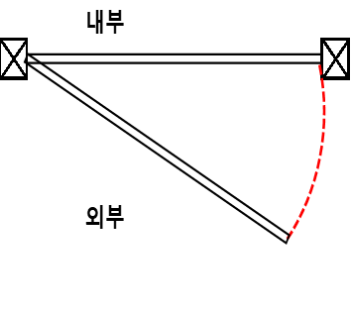
좌0전자키(아신) |  | 우0out | 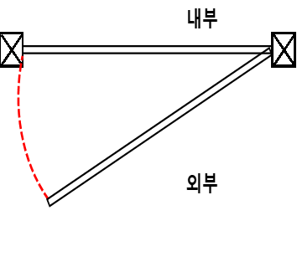
좌0전자키(MSD100) |  | 양개좌out | 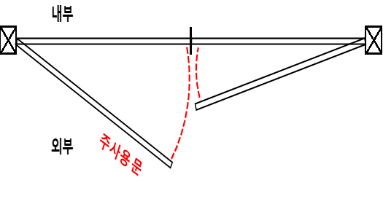
우0레바키 |  | 양개우out | 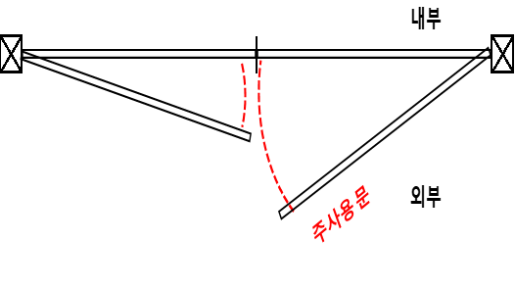
우0전자키(아신) |  | 좌0in | 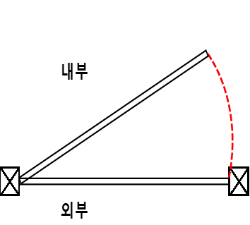
우0전자키(MSD100) |  | 우0in | 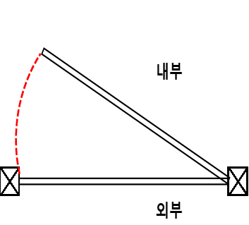
양개좌레바키 |  | 양개좌in | 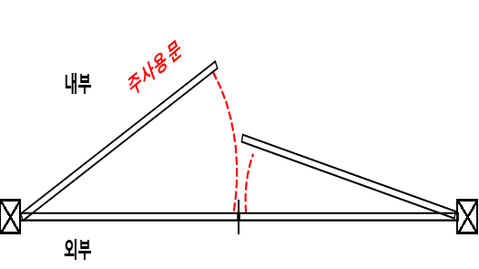
양개좌전자키(아신) |  | 양개우in | 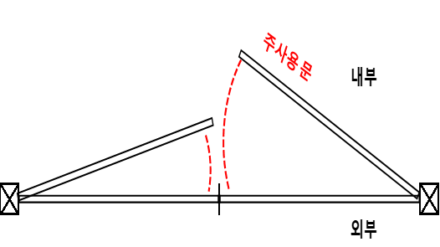
양개좌전자키(MSD100) |  | 좌out
양개우레바키 |  | 우out
양개우전자키(아신) |  | 좌in
양개우전자키(MSD100) |  | 우in
좌0타공만
우0타공만
양개우타공만
양개좌타공만
좌레바키
좌전자키(MSD400B)
우레바키
우전자키(MSD400B)
좌타공만
우타공만

 | 